certificado
 |  |  | • Av. Colinas del Cimatario No 381, Col. Colinas del Cimatario, Querétaro, Qro., C. P. 76090 • Tel: (442) 2480250 • Fax: (442) 2481503
 |  |  |  |  |  |  |  |  |  | 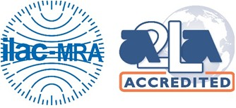
C0E0R0T0I0F0I0C0A0D0O0 0D0E0 C0A0L0I0B0R0A0C0I0Ó0N |  |  |  |  |  |  |  |  | Certificado#:4872.01. Válido Hasta 2024-12-31. Certificate#:4872.01. Valid to 2024-12-31.
 |  |  |  |  |  |  |  |  | Nº de Certificado: Certificate N°: |  | TCM2303-0082
C A L I B R A T I O N C E R T I F I C A T E |  |  |  |  |  |  |  |  |  |  | Pág 1 de 2

Información General / General Information
Cliente: Customer: |  | Robin Mexicana, S. de R.L. de C.V.
Dirección y Teléfono: Address and Phone: |  | Av. Las Misiones 9 Parque Industrial Bernardo Quintana 76246 El Marqués Querétaro, México

Información de Objeto / Object Information
Objeto: |  | MICROMETRO DE EXTERIORES TOPE PLANO |  |  |  |  | Nº Identificación: |  | M022
Object: |  |  |  |  |  |  | Id N°:
Fabricante: |  | MITUTOYO |  |  |  |  | Exactitud: |  | n/a
Manufacturer: |  |  |  |  |  |  | Accuracy:
Modelo: |  | 293-821-30 |  |  |  |  | Resolución:
Model: |  |  |  |  |  |  | Graduation:
N° de Serie |  | 66550316 |  |  |  |  | Intervalo Nominal: |  | 0-25 mm
Serial Number: |  |  |  |  |  |  | Nominal Interval:

Método de Prueba / Testing Method
Procedimiento de Calibración: |  |  | Método Empleado: |  |  |  |  | Documento de Referencia:
Calibration Procedure: |  |  | Measuring Method: |  |  |  |  | Reference document:

Patrón de Referencia / Reference Master
Instrumento Patrón: |  |  | Trazabilidad Metrológica a (patrón primario): |  |  |  |  | No. De Certificado de Calibración: |  |  | Siguiente Calibración:
Test Instrument: |  |  | Metrologic Traceability to (primary master): |  |  |  |  | Calibration certificate number: |  |  | Next Calibration:

Este Certificado de Calibración no podrá ser reproducido total ni parcialmente sin la autorización por escrito del Representante Legal y/o Gerente del Laboratorio de Calibración de Trescal Calibración México S. A. de C. V. El Certificado de Calibración es válido solo con la firma digital. Este Certificado de Calibración es válido únicamente para el instrumento calibrado y en las condiciones en que fue realizada la calibración. La frecuencia de Calibración es responsabilidad del usuario./This Calibration Certificate may not be reproduced in whole or in part without the written authorization of the Legal Representative and/or Manager of the Calibration Laboratory of Trescal Calibración México S. A. de C. V.. The Calibration Certificate is valid only with the digital signature. This Certificate is valid only for the Object calibrated and under the conditions in which calibration was performed. The user is responsible for the calibration frequency.
Las calibraciones realizadas por Trescal Calibración México S.A. de C.V., cumplen con los requisitos establecidos en la norma ISO/IEC 17025:2017 / The calibrations made by Trescal Calibration Mexico S.A. de C.V., comply with the requirements established in the ISO/IEC 17025: 2017 standard

Fecha de Recepción: Reception Date: |  | 2023-03-02 |  |  | Realizó la Calibración: |  |  |  | Autorizó la Calibración:
 |  |  |  |  | Did the Calibration: |  |  |  | Authorized Calibration:
Fecha de Calibración: Calibration Date: |  | 2023-05-09

Fecha de Emisión: Issue Date: |  | 2023-05-09

F7.8.1.2m Certificado de Calibración (Versión 3)
 |  |  | • Av. Colinas del Cimatario No 381, Col. Colinas del Cimatario, Querétaro, Qro., C. P. 76090 • Tel: (442) 2480250 • Fax: (442) 2481503 •

C0E0R0T0I0F0I0C0A0D0O0 0D0E0 C0A0L0I0B0R0A0C0I0Ó0N |  |  |  |  |  |  |  |  | Certificado#:4872.01. Válido Hasta 2024-12-31. Certificate#:4872.01. Valid to 2024-12-31.
 |  |  |  |  |  |  |  |  | Nº de Certificado: Certificate N°:
C A L I B R A T I O N C E R T I F I C A T E |  |  |  |  |  |  |  |  |  |  | Pág 2 de 2

Resultados Previos / Previous Results
No hay resultados previos puesto que el equipo no requirió ajuste y los valores reportes son la única medición necesaria para validarlo.
There are no previous results because the equipment didn't required adjustment, and the values reported are the only measurements needed to validate it.

Resultados de Calibración / Calibration Results

Valores Nominales mm Nominal Values mm | 0 | 2.5 | 5.1 | 7.7 | 10.3 | 12.9 | 15 | 17.6 | 20.2 | 22.8 | 25
Error de medida mm Error mm | 1.333 | 1.333 | 1.333 | 1.333 | 2 | 1.333 | 1.333 | 1.333 | 1.333 | 1.667 | 1.333

 |  |  | µm
Paralelismo entre caras de medición Parallelism between measuring faces |  |  |  |  |  | Fuerza de medición (N). Measuring Force
Planitud / Flatness

Incertidumbre Uncertainty:

Condiciones Ambientales / Environmental Conditions

 | Temperatura de Calibración: Calibration Temperature: |  |  |  |  |  | Humedad relativa: Relative Humidity:

Observaciones / Observations
La incertidumbre de la medición es reportada para los valores medidos con un factor K=2 (factor de confianza de 95% aproximadamente). La incertidumbre no es considerada cuando se considera el cumplimiento de especificaciones. Es responsabilidad del cliente determinar la aceptación del elemento calibrado para su uso en el alcance de medida reportado. The measurement uncertainty is reported for the measured values with a factor K = 2 (confidence factor of approximately 95%). Uncertainty is not considered when considering compliance with specifications. It is the customer's responsibility to determine the acceptance of the calibrated element for use in the scope of measurement reported.
La incertidumbre de medición fue estimada de acuerdo a la norma NMX-CH-140-IMNC 2002 Guía para la expresión de la incertidumbre en las mediciones, equivalente al documento JCGM 100:2008 (GUM 1995 with minor corrections). Evaluación de datos de medición - Guía para la expresión de incertidumbre en la medición, con correcciones menores BIPM. Primeras Ediciones - Septiembre 2008. Uncertainty was estimated according to NMX-CH-140-IMNC 2002, Guide for uncertainty of measurements, equivalent to JCGM 100:2008 (GUM 1995 with minor corrections) Evalution of measurement data - Guide to the expression of uncertainty in measurement, with minor corrections BIPM. First Editions - September 2008.
La siguiente calibración a solicitud del cliente es: The next calibration at the customer's request is:
Servicio de calibración con acreditación: Calibration Service with accreditation:
El servicio fue realizado en instalaciones del cliente: The service was performed in customer's facilities: |  |  |  | No

 |  | Tabla de error permisible de acuerdo a la norma NMX-CH-099-IMNC-2005 para micrómetros de exteriores
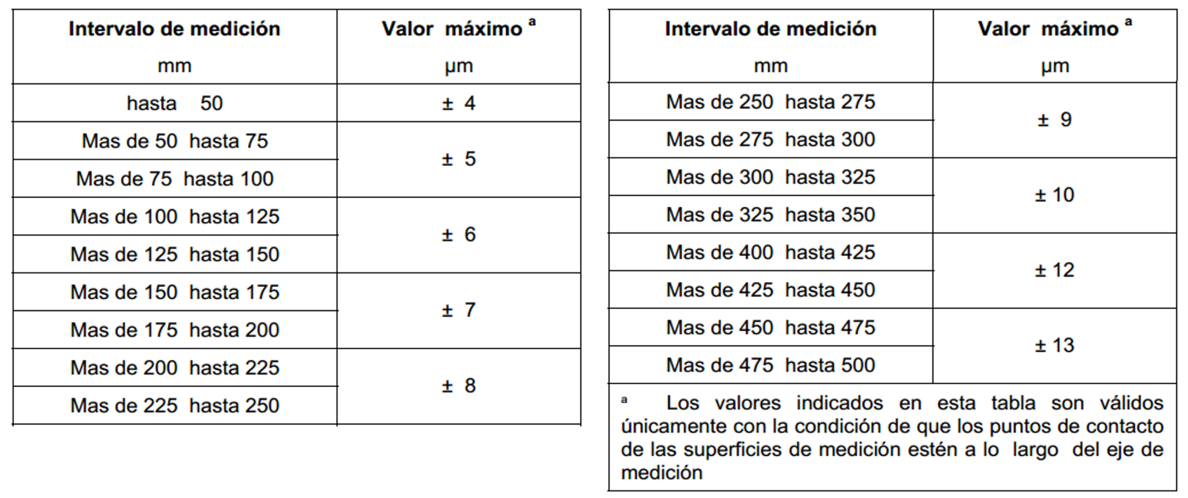

Este Certificado de Calibración no podrá ser reproducido total ni parcialmente sin la autorización por escrito del Representante Legal y/o Gerente del Laboratorio de Calibración de Trescal Calibración México S. A. de C. V. El Certificado de Calibración es válido solo con la firma digital. Este Certificado de Calibración es válido únicamente para el instrumento calibrado y en las condiciones en que fue realizada la calibración. La frecuencia de Calibración es responsabilidad del usuario./This Calibration Certificate may not be reproduced in whole or in part without the written authorization of the Legal Representative and/or Manager of the Calibration Laboratory of Trescal Calibración México S. A. de C. V.. The Calibration Certificate is valid only with the digital signature. This Certificate is valid only for the Object calibrated and under the conditions in which calibration was performed. The user is responsible for the calibration frequency.
Las calibraciones realizadas por Trescal Calibración México S.A. de C.V., cumplen con los requisitos establecidos en la norma ISO/IEC 17025:2017 / The calibrations made by Trescal Calibration Mexico S.A. de C.V., comply with the requirements established in the ISO/IEC 17025: 2017 standard

F7.8.1.2m Certificado de Calibración (Versión 3)

Este Certificado de Calibración no podrá ser reproducido total ni parcialmente sin la autorización por escrito del Representante Legal y/o Gerente del Laboratorio de Calibración de Kalibrixcal S. A. de C. V. El Certificado de Calibración es válido solo con sello. Este Certificado de Calibración es válido únicamente para el instrumento calibrado y en las condiciones en que fue realizada la calibración. La frecuencia de Calibración es responsabilidad del usuario.
This Calibration Certificate may not be reproduced other than in full except with the permission of the issuing Laboratory. Calibration Certificate is valid only with seal. This Certificate is valid only for the Object calibrated and under the conditions in which calibration was performed. The user is responsible for the calibration frequency.

